E2Eテストで単機能テスト方法
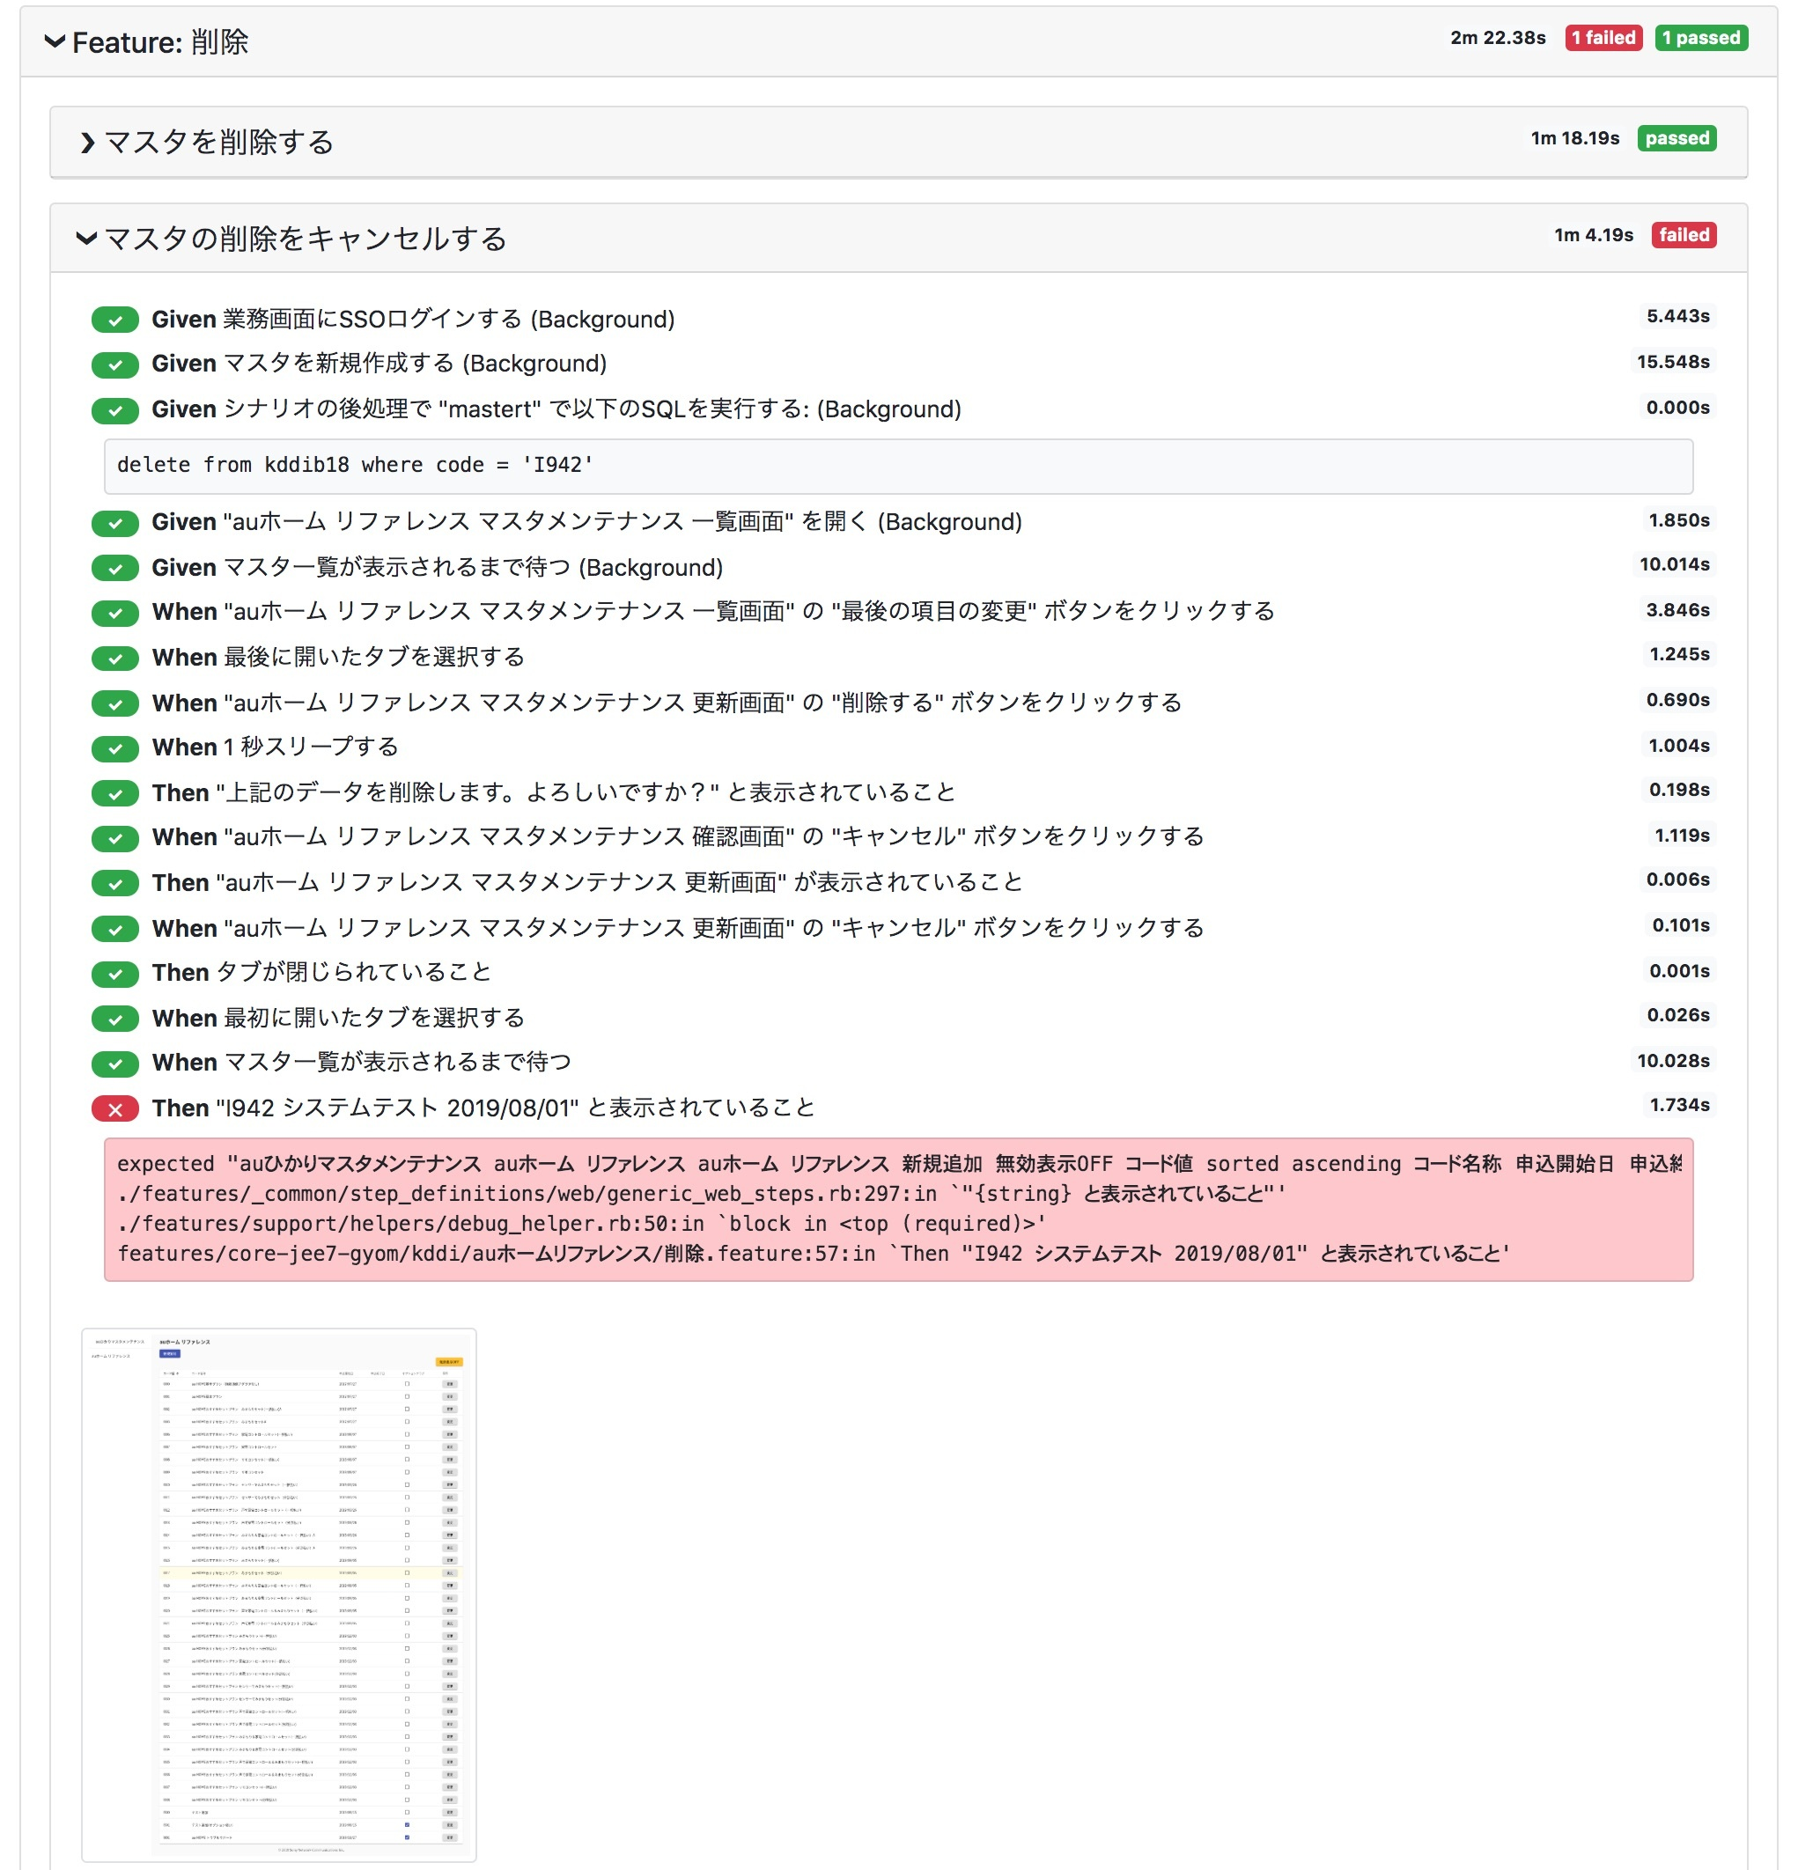
 | secap E2Eテストで単機能テスト方法

一,結果確認画面をリンクする。

 | 日次実行している結果確認画面 http://sonetplus-ss1-bucket-dev.s3-website.us-east-2.amazonaws.com/patty-webapp/

サーバーまるごとテストする

二、テストサーバーをリンクする

 | NGの件数やOKの件をリンクすると、

クリックすると、E2Eテストで単機能テストができる。

三、「E2Eテスト結果」列のリンクをクリックすると、各テスト個別の結果を確認できます。

 | E2Eテスト結果画面

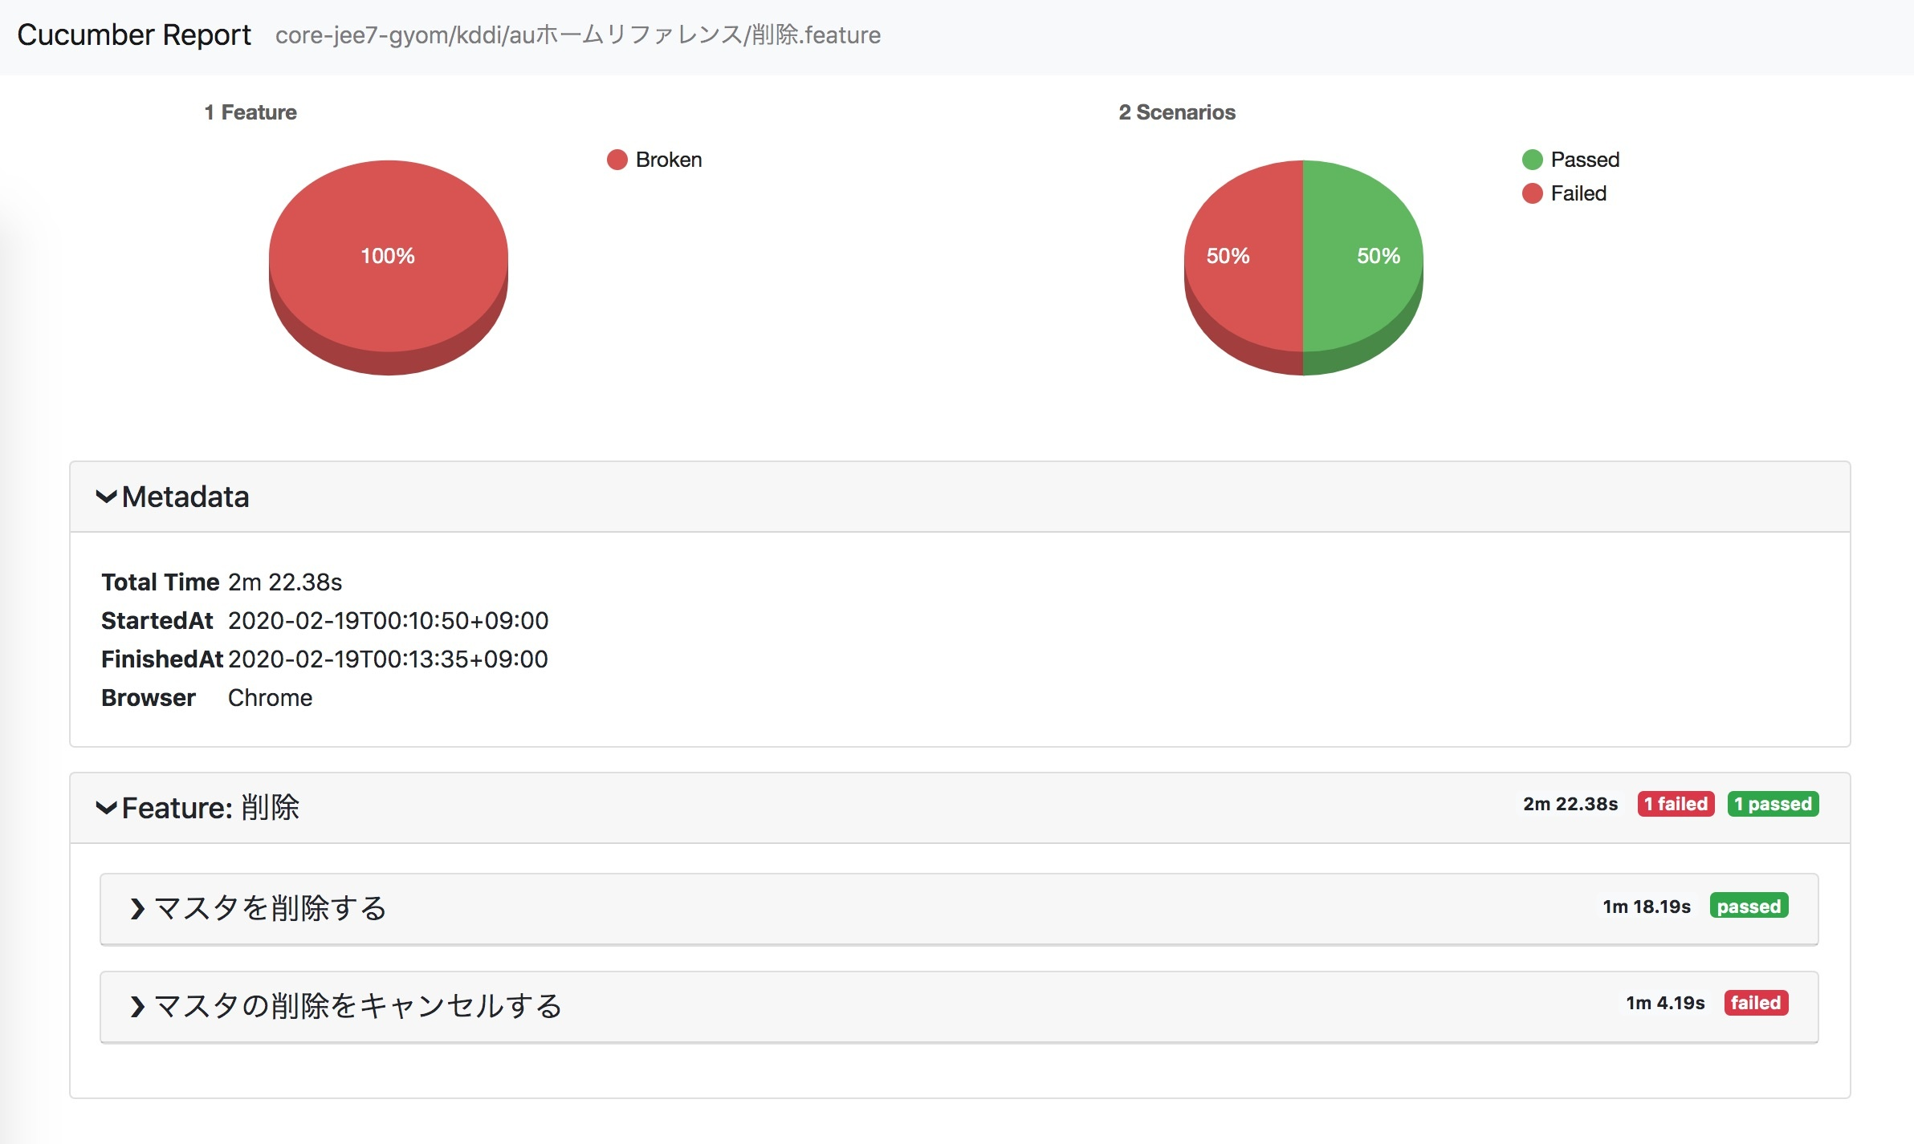

四、マスタの削除をキャンセルするをクリックすると、

 | 失敗する原因が分かる。

